需求文档
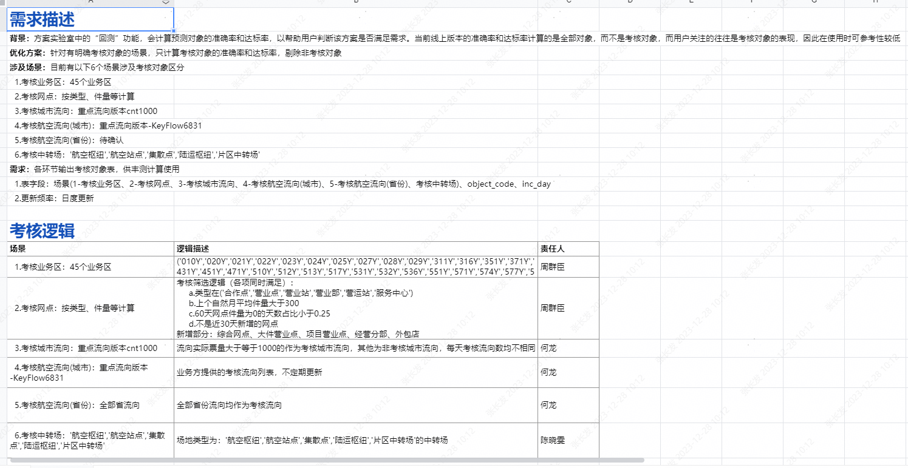

澄清问题： 1、添加航空省份对象，object_type_code对象类型代码 - 1城市流向，2航空流向 3航空省份流向 2、新增考核标识，is_check : 0-不考核 1-考核 2-当天真实值为0 3、考核的航空列表都有哪些？ -、select distinct cityflow from dm_predict.airflow_keyflow_0327 where keyflow_version='KeyFlow6831' 4、历史数据是否回刷？ -- 浪哥反馈需回刷近1年。 5、航空考核列表，每段时间可能不一样，更新后，历史数据是否重刷？ -、若列表变动，暂时不需要刷新历史，后续根据情况，另行调整。 6、城市流向，每天回刷数据，可能会导致数据由考核变为非考核，这种变化是否有影响？ -、不刷新历史，暂无此影响。 7、考核标签枚举值： -、0-不考核 1-考核 2-当天真实值为0

数据校验-5
航空省份流向-回刷历史-by历史主数据 票量/件量-中位数问题

inc_day_计算当天主数据 | object_type_code | object_type | is_check | all_waybill_num | all_quantity | all_weight | avg_waybill_num | avg_quantity | avg_weight | med_waybill_num | med_quantity | med_weight
20240103 | 1 | 城市流向 | 0 | 260638018 | 276040923 | 0 | 8687933.9361 | 9201364.1071 | 0 | 8596039 | 9062221.5 | 0
20240103 | 1 | 城市流向 | 1 | 767599759 | 805939459 | 0 | 25586658.634 | 26864648.633 | 0 | 26325347 | 27696354 | 0
20240103 | 1 | 城市流向 | 2 | 200484 | 217046 | 0 | 6682.787 | 7234.8562 | 0 | 11853 | 12175.5 | 0
20240103 | 2 | 航空流向 | 0 | 13400509 | 13621971 | 0 | 446683.6287 | 454065.7008 | 0 | 443559.5 | 448748 | 0
20240103 | 2 | 航空流向 | 1 | 49246840 | 50429771 | 0 | 1641561.3378 | 1680992.3641 | 0 | 1759610 | 1800475 | 0
20240103 | 2 | 航空流向 | 2 | 416378 | 421902 | 0 | 13879.2464 | 14063.3823 | 0 | 29646.5 | 29797 | 0
20240103 | 3 | 航空省份流向 | 1 | 63063727 | 64473644 | 0 | 2102124.2319 | 2149121.4664 | 0 | 2268379.5 | 2319825.5 | 0

inc_day_回刷历史 | object_type_code | object_type | is_check | all_waybill_num | all_quantity | all_weight | avg_waybill_num | avg_quantity | avg_weight | med_waybill_num | med_quantity | med_weight
20240103 | 1 | 城市流向 | 0 | 260638018 | 276040923 | 0 | 8687933.9361 | 9201364.1071 | 0 | 8596039 | 9062221.5 | 0
20240103 | 1 | 城市流向 | 1 | 767599759 | 805939459 | 0 | 25586658.634 | 26864648.633 | 0 | 26325347 | 27696354 | 0
20240103 | 1 | 城市流向 | 2 | 200484 | 217046 | 0 | 6682.787 | 7234.8562 | 0 | 11853 | 12175.5 | 0
20240103 | 2 | 航空流向 | 0 | 13400509 | 13621971 | 0 | 446683.6287 | 454065.7008 | 0 | 443559.5 | 448748 | 0
20240103 | 2 | 航空流向 | 1 | 49246840 | 50429771 | 0 | 1641561.3378 | 1680992.3641 | 0 | 1759610 | 1800475 | 0
20240103 | 2 | 航空流向 | 2 | 416378 | 421902 | 0 | 13879.2464 | 14063.3823 | 0 | 29646.5 | 29797 | 0
20240103 | 3 | 航空省份流向 | 1 | 63063727 | 64473644 | 0 | 2102124.2319 | 2149121.4664 | 0 | 2294964.5 | 2345867 | 0

问题：航空省份流向，通过主数据航空流向-回刷历史，会导致航空省份流向的中位数和最新每天跑的数据对不上。 原因：因为当天计算中位数，是取当天省份流向票量/监控，取30天内的中位数。 回刷历史，则是取30天内的省份流向票量/监控，然后取30天内的中位数。 解决：航空省份流向的中位数赋值为0（因回刷方式导致），写入正式临时表。 备份-中位数据表：dm_ordi_predict.dws_static_flow_master_data_di_backup20240104

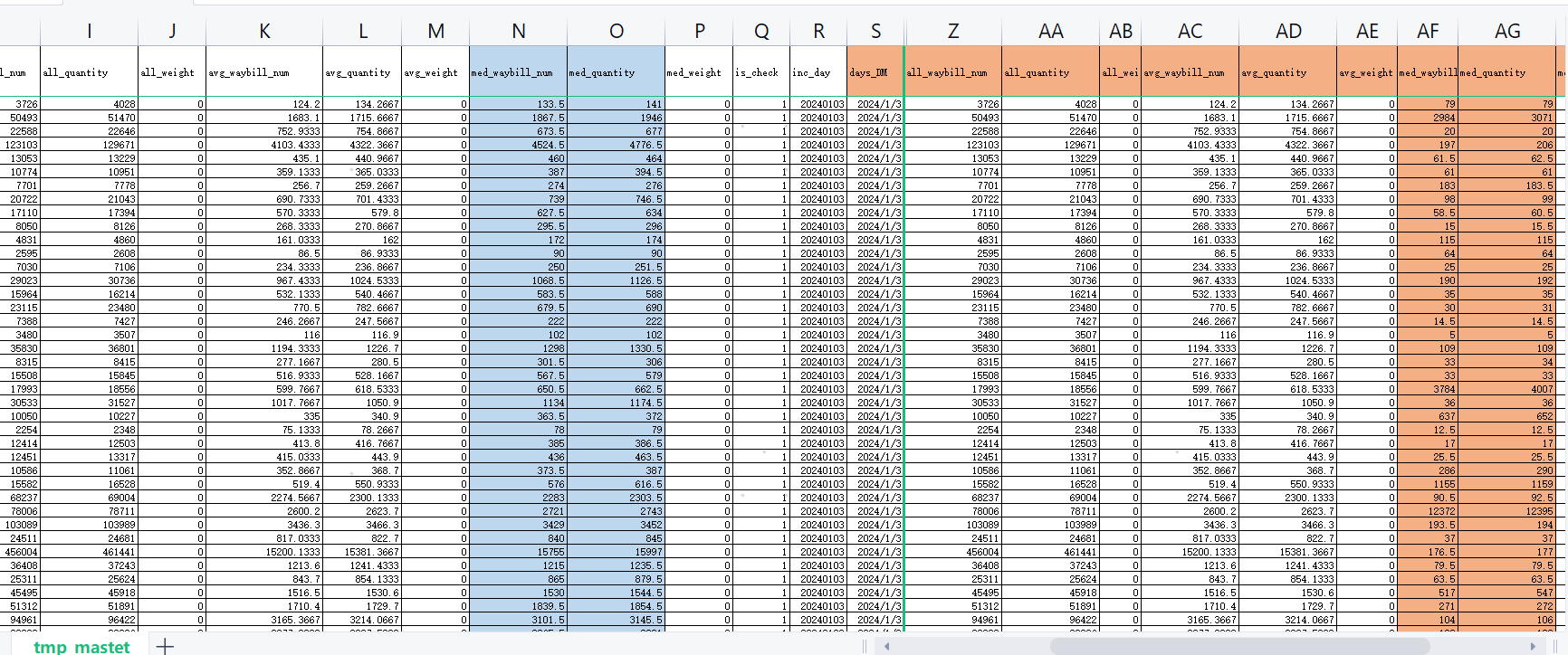

历史 - 航空省份流向的中位数赋值为0（因回刷方式导致），写入正式临时表。 insert overwrite table dm_ordi_predict.dws_static_flow_master_data_di_backup20240105 partition(inc_day) SELECT days, origin_code, dest_code, origin_name, dest_name, object_type_code, object_type, all_waybill_num, all_quantity, all_weight, avg_waybill_num, avg_quantity, avg_weight, if(object_type_code = '3',0,med_waybill_num) as med_waybill_num, if(object_type_code = '3',0,med_quantity) as med_quantity, med_weight, is_check, inc_day FROM dm_ordi_predict.dws_static_flow_master_data_di_backup20240104 where inc_day between '20200101' and '20211231'

